微生信示例133

genes | sample1 | sample2 | sample3 | sample4 | sample5 | sample6 | sample7 | sample8 | sample9 | sample10 | 微生信，您身边的数据分析，可视化专家
Sat1 | 28.48329448 | 32.98588125 | 42.03647485 | 61.27179495 | 69.63990094 | 32.5267794 | 20.21290751 | 28.17706606 | 52.67914389 | 19.84597222 | https://www.bioinformatics.com.cn/plot_basic_circle_correlation_plot_133
Ifit1 | 5.668815938 | 5.300210531 | 6.376898038 | 3.578889937 | 7.025658695 | 3.499963686 | 2.230825653 | 3.673232863 | 5.916514247 | 0.983236261
Krt18 | 276.7156176 | 275.3537283 | 388.7832544 | 436.7209832 | 416.9898807 | 230.9483974 | 96.40796638 | 270.6884009 | 370.6621237 | 198.1293194 | 输出示例图
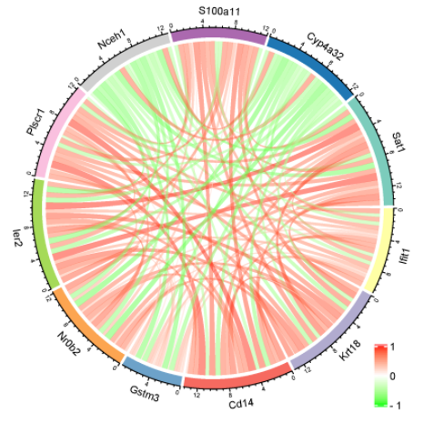
Cd14 | 9.704986335 | 8.111470185 | 18.7457283 | 10.34190635 | 15.80422728 | 7.954964113 | 3.811719409 | 5.066759739 | 10.26835929 | 7.498047071
Gstm3 | 64.74089872 | 93.76191312 | 47.48968302 | 85.0506448 | 92.80586512 | 51.26686362 | 72.5163744 | 25.81349685 | 51.20750341 | 35.04794268
Nr0b2 | 6.797473841 | 16.64118268 | 17.09948631 | 20.5262757 | 19.62862189 | 8.440038068 | 5.766451169 | 8.517470946 | 9.632308765 | 12.22063794
Ier2 | 8.40424228 | 11.7738043 | 14.42625577 | 24.75863562 | 29.71760115 | 11.68216818 | 6.29030661 | 9.965635217 | 18.56581124 | 9.900735536
Plscr1 | 10.58036613 | 10.04077447 | 27.97224642 | 13.22204466 | 18.12305856 | 12.93045524 | 6.716752329 | 7.182348904 | 15.0232779 | 9.188068372
Nceh1 | 10.48207939 | 9.094729229 | 12.56017954 | 5.902558353 | 6.296920168 | 13.2160991 | 14.40832831 | 15.06109386 | 11.78956462 | 15.84129339
S100a11 | 10.36473532 | 5.190325001 | 9.399298496 | 7.234042369 | 16.39391888 | 6.785752599 | 3.471965521 | 5.817150087 | 9.065209558 | 6.284557868
Cyp4a32 | 40.59725043 | 17.13446683 | 24.73370776 | 24.99956402 | 12.99120776 | 33.74241611 | 49.23176994 | 59.00070501 | 39.64662681 | 35.0374802

 |  |  |  |  |  |  |  |  |  |  | B站：圆形相关系数图绘制视频教程

 |  |  |  |  |  |  |  |  |  |  | 注意：

 |  |  |  |  |  |  |  |  |  |  | 使用问题，或数据分析合作意向
 |  |  |  |  |  |  |  |  |  |  | 请微信扫码联系我们

